成本（静态）
序号 | 项目 | 测算值 | 说明
1 | 折旧及摊销成本 | 8274631 | 根据估价委托人提供的《北京市保障性住房建设投资中心财产一切险保险单（2020-2021年度）-怡景园》及介绍，该项目自建总建设费用约为496477859元。该项目为钢混结构，非生产用房经济耐用年限为 60 年，将建设成本按直线法折算至每年，即496477859÷60=8274631元。 | 496477859 | 8274631
2 | 运营费用（元） | 2512574 | 2=2.1+2.2+2.3
2.1 | 维修费（元） | 930578 | 主要包括室内部分及附属设施设备、公用部位 和共用设施设备及相关场地的维修运行费用， 参考同类项目测算，一般取值为1-2元/平方米·月，本次取值为1.5元/平方米·月，则1.5×12×51698.8=930578.4元。 | 51698.8 | 930578
2.2 | 保险费（元） | 37236 | 指房屋产权人为使自己的房产避免意外损失而向保险公司支付的费用，根据估价委托人提供的《北京市保障性住房建设投资中心财产一切险保险单（2020-2021年度）-怡景园》，保险费用为37236元。 | 37235.84
2.3 | 物业费(元) | 1544760 | 该项目为公租房，根据估价委托方提供的《基础信息台账》，物业费水平按2.49元/平方米/月计算，则年物业费用为 2.49×51698.8×12=1544760元。 | 2.49 | 1544760.144
3 | 管理成本(元) | 658537 | 3=3.1+3.2+3.3
3.1 | 管理费（元） | 77548 | 指运营管理机构人员、办公等的正常开支费用，参考同类项目测算，一般取值为1-2元/平方米·年，本次取值为1.5元/平方米·年，则1.5×51698.8=77548元。 | 1.5 | 77548
3.2 | 利息(元) | 247618 | 指新建、改建、收购公租房所需资金的资金成本，公租房项目资金由两部分组成，一部分为财政拨款的自有资金，占30%；另一部分为银行贷款资金，占70%。其中70%贷款资金贷款期限一般为15年或20年，到期后继续续贷，只付息不还本，本次测算利息为70%资金，5年期贷款利率下的单位年利息，公租房项目贷款政府对贷款利息给与10%的下浮。故本次利息为247618元。 | 5792241.7 | 0.04275 | 247618.33267
3.3 | 利润(元) | 333371 | 公共租赁住房项目属于保障性住房，不以获取利润为主要目的，参照保本微利原则记取利润率，以折旧及摊销成本、运营费用、管理费、利息之和为基数的3%测算开发利润,即(8274631+2512574+77548+247618)×3%=333371元。
4 | 年成本收益（元） | 11445742 | 4=1+2+3
5 | 月成本收益(元/平方米·月) | 18 | 5=4÷公租房建筑面积÷12个月

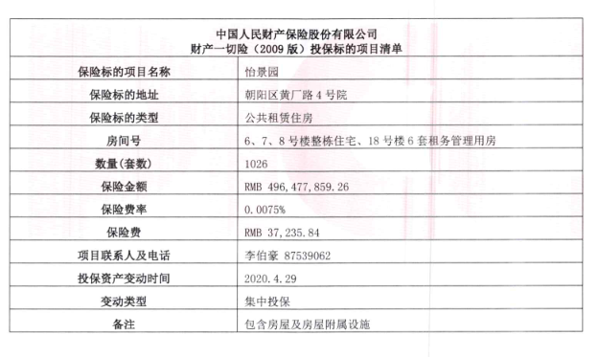
 |  |  |  | 138.75 | 3245.6140351
 |  |  |  | 4631.17
 |  |  |  | 3241.819 | 138.58776225

 | 659348240.59 | 10989137.343 | 3846198.0701 | 774192.96
 | 64516.08
 | 40.19

 | 4631.17 | 4.75% | 4.90%
 | 3241.819 | 0.0441 | 142.9642179

富力又一城
 | 中指数据 |  |  |  | 12
 | 小区名称 | 富力·又一城
时间 | 时间 | 样本数量 | 估价机构样本小区数据 | 样本数量 | 租金平均单价（元/平方米·月）
2020年二季度 | 2020-04-01 | 1 | —— | 3 | 73.1 | 70.9
 | 2020-05-01 | 2 | 71.9
 | 2020-06-01 | 3 | 69.89 |  | 73.18 | 70.98 |  | 平均月租金 | 结论
2021年三季度 | 2020-07-01 | 1 | 70.54 | 3 |  |  | 中指 | 72.41 | 71.17
 | 2020-08-01 | 1 | 70.14 |  |  |  | 城研中心 | 69.44 |  | 物业费 | 2.2
 | 2020-09-01 | 1 | 72.27 |  | 70.30 | 68.10 | 市场数据 | 71.66
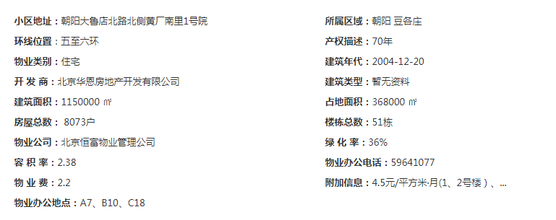
2022年四季度 | 2020-10-01 | 2 | 68.48 | 7
 | 2020-11-01 | 3 | 69.02
 | 2020-12-01 | 2 | 66.79 |  | 73.07 | 70.87
2021年一季度 | 2021-01-01 | 2 | 70.53 | 7
 | 2021-02-01 | 3 | 73.93
 | 2021-03-01 | 2 | 68.14 |  | _ | 0.00
2021年二季度（4月） | 2021-04-01 | 2 | _
平均月租金 |  |  |  |  | 72.41 | 70.21
 |  |  |  |  |  |  |  |  | 57.576
 | 城研中心提供数据
时间 | 时间 | 样本数量 | 不含供暖费平均租金单价 | 样本数量 | 租金平均单价（元/平方米·月）
2020年二季度 | 2020-04-01 |  | —— | 0 | 69.28 | 67.08
 | 2020-05-01 |  | 68.653389932
 | 2020-06-01 |  | 65.49939463
2021年三季度 | 2020-07-01 |  | 62.143607768 | 0 | 67.18 | 64.98
 | 2020-08-01 |  | 67.737842669
 | 2020-09-01 |  | 65.05116574
2022年四季度 | 2020-10-01 |  | 65.65574223 | 0 | 67.17 | 64.97
 | 2020-11-01 |  | 71.112077088
 | 2020-12-01 |  | 58.140432878
2021年一季度 | 2021-01-01 |  | 68.384679405 | 0 | 72.38 | 70.18
 | 2021-02-01 |  | 69.011511275
 | 2021-03-01 |  | 73.146931566 |  |  |  |  |  | 33
2021年二季度（4月） | 2021-04-01 |  | 69.014136767 | 0 | 71.21 | 69.01 |  |  | 45.375
平均月租金 |  |  |  |  | 69.44 | 67.24

 | 市场调查数据
时间 | 时间 | 样本数量 | 不含供暖费平均租金单价 | 样本数量 | 租金平均单价（元/平方米·月）
2020年二季度 | 2020-04-01 | —— | —— | 25 | 70.03
 | 2020-05-01 | 16 | 67.85
 | 2020-06-01 | 9 | 72.21
2021年三季度 | 2020-07-01 | 8 | 65.81 | 43 | 70.18
 | 2020-08-01 | 15 | 70.64
 | 2020-09-01 | 20 | 74.10
2022年四季度 | 2020-10-01 | 17 | 72.90 | 42 | 71.44
 | 2020-11-01 | 13 | 73.40
 | 2020-12-01 | 12 | 68.03
2021年一季度 | 2021-01-01 | 6 | 72.26 | 34 | 73.58
 | 2021-02-01 | 11 | 69.28
 | 2021-03-01 | 17 | 79.21
2021年二季度（4月） | 2021-04-01 | 13 | 73.07 | 13 | 73.07
平均月租金 |  |  |  |  | 71.66

时间 | 时间 | 样本数量 | 估价机构样本小区数据 | 样本数量 | 租金平均单价（元/平方米·月）
2020年二季度 | 2019-06-01 | 3 | 91.57 | 3 | 73.1
0 |  |  |  | 0 | 73.18
0 |  |  |  | 3 | 70.30
0 | 2020-03-01 | 2 | 92.31 | 7 | 73.07
0 |  |  |  | 7 | _
平均月租金 |  |  |  |  | 72.41

时间 | 时间 | 样本数量 | 估价机构样本小区数据 | 样本数量 | 租金平均单价（元/平方米·月）
2019年二季度（6月） | 2019-06-01 | 3 | 91.57 | 0 | 69.28
2019年三季度 |  |  |  | 0 | 0.00
2019年四季度 |  |  |  | 0 | 0.00
2020年一季度 | 2020-03-01 | 2 | 92.31 | 0 | 67.18
2020年二季度（4、5月） |  |  |  | 0 | 67.17
平均月租金 |  |  |  |  | 34.12

时间 | 时间 | 样本数量 | 估价机构样本小区数据 | 样本数量 | 租金平均单价（元/平方米·月）
2019年二季度（6月） | 2019-06-01 | 3 | 91.57 | 25 | 70.03
2019年三季度 |  |  |  | 0 | 0.00
2019年四季度 |  |  |  | 0 | 0.00
2020年一季度 | 2020-03-01 | 2 | 92.31 | 0 | 0.00
2020年二季度（4、5月） |  |  |  | 0 | 0.00
平均月租金 |  |  |  |  | 14.01

日期 | 面积 | 价格 | 单价 | 月均 |  | 户型 | 装修 | 朝向 | 楼层
2021-04-29 | 47 | 4000 | 85.11 | 73.07 | 1 | 一居室 | 精装修 | 南 | 中/18
2021-04-27 | 89 | 5700 | 64.04 |  | 2 | 二居室 | 精装修 | 南北 | 低/22
2021-04-26 | 47 | 4200 | 89.36 |  | 1 | 一居室 | 精装修 | 南 | 中/18
2021-04-25 | 90 | 5800 | 64.44 |  | 2 | 二居室 | 精装修 | 南北 | 高/18
2021-04-24 | 47 | 3900 | 82.98 |  | 1 | 一居室 | 精装修 | 南北 | 低/18
2021-04-21 | 90 | 6400 | 71.11 |  | 2 | 二居室 | 精装修 | 南 | 低/23
2021-04-17 | 89 | 5800 | 65.17 |  | 2 | 二居室 | 精装修 | 南 | 中/23
2021-04-12 | 87 | 5500 | 63.22 |  | 2 | 二居室 | 精装修 | 西北 | 低/23
2021-04-12 | 47 | 3900 | 82.98 |  | 1 | 一居室 | 精装修 | 南 | 低/18
2021-04-10 | 90 | 6200 | 68.89 |  | 2 | 二居室 | 精装修 | 南 | 中/22
2021-04-09 | 86 | 5600 | 65.12 |  | 2 | 二居室 | 精装修 | 东 | 高/23
2021-04-07 | 87 | 5800 | 66.67 |  | 2 | 二居室 | 精装修 | 东北 | 中/23
2021-04-06 | 47 | 3800 | 80.85 |  | 1 | 一居室 | 精装修 | 南 | 中/18
2021-03-29 | 91 | 6200 | 68.13 | 79.21 | 2 | 二居室 | 精装修 | 南北 | 高/22
2021-03-28 | 36 | 4200 | 116.67 |  | 1 | 一居室 | 精装修 | 南 | 低/18
2021-03-26 | 47 | 4000 | 85.11 |  | 1 | 一居室 | 精装修 | 南 | 高/18
2021-03-21 | 88 | 6800 | 77.27 |  | 2 | 二居室 | 精装修 | 西南 | 高/23
2021-03-21 | 47 | 4500 | 95.74 |  | 1 | 一居室 | 精装修 | 南 | 高/18
2021-03-20 | 87 | 6500 | 74.71 |  | 2 | 二居室 | 精装修 | 西北 | 中/23
2021-03-19 | 90 | 5300 | 58.89 |  | 2 | 二居室 | 精装修 | 南 | 中/18
2021-03-19 | 48 | 3800 | 79.17 |  | 1 | 一居室 | 精装修 | 南 | 中/18
2021-03-13 | 47 | 4250 | 90.43 |  | 1 | 一居室 | 精装修 | 南 | 中/18
2021-03-12 | 89 | 6200 | 69.66 |  | 2 | 二居室 | 精装修 | 东 | 中/23
2021-03-11 | 54 | 4000 | 74.07 |  | 2 | 一居室 | 精装修 | 东 | 中/13
2021-03-10 | 89 | 5800 | 65.17 |  | 2 | 二居室 | 精装修 | 南北 | 高/22
2021-03-09 | 89 | 6300 | 70.79 |  | 2 | 二居室 | 精装修 | 南 | 中/23
2021-03-07 | 89 | 5800 | 65.17 |  | 2 | 二居室 | 精装修 | 南 | 高/22
2021-03-06 | 47 | 4050 | 86.17 |  | 1 | 一居室 | 精装修 | 南 | 中/18
2021-03-02 | 47 | 4200 | 89.36 |  | 1 | 一居室 | 精装修 | 南 | 中/18
2021-03-01 | 50 | 4000 | 80.00 |  | 2 | 一居室 | 精装修 | 南 | 中/18
2021-02-28 | 90 | 5700 | 63.33 | 69.28 | 2 | 二居室 | 精装修 | 南 | 高/18
2021-02-26 | 86 | 6000 | 69.77 |  | 2 | 二居室 | 精装修 | 西 | 高/23
2021-02-25 | 86 | 5300 | 61.63 |  | 2 | 二居室 | 精装修 | 东北 | 低/23
2021-02-24 | 87 | 6000 | 68.97 |  | 2 | 二居室 | 精装修 | 东 | 中/23
2021-02-23 | 54 | 4300 | 79.63 |  | 2 | 一居室 | 精装修 | 南 | 高/13
2021-02-22 | 92 | 6200 | 67.39 |  | 2 | 二居室 | 精装修 | 南北 | 中/22
2021-02-21 | 89 | 5800 | 65.17 |  | 2 | 二居室 | 精装修 | 南 | 高/18
2021-02-21 | 47 | 4300 | 91.49 |  | 1 | 一居室 | 精装修 | 南 | 高/18
2021-02-21 | 47 | 4000 | 85.11 |  | 1 | 一居室 | 精装修 | 南 | 低/18
2021-02-17 | 89 | 5800 | 65.17 |  | 2 | 二居室 | 精装修 | 东南 | 高/23
2021-02-06 | 92 | 5500 | 59.78 |  | 2 | 二居室 | 精装修 | 南北 | 高/22
2021-01-24 | 89 | 5500 | 61.80 | 72.26 | 2 | 二居室 | 精装修 | 南、西 | 低/18
2021-01-24 | 89 | 5500 | 61.80 |  | 2 | 二居室 | 精装修 | 南 | 高/23
2021-01-16 | 47 | 4000 | 85.11 |  | 1 | 一居室 | 精装修 | 南 | 高/18
2021-01-09 | 47 | 3800 | 80.85 |  | 1 | 一居室 | 精装修 | 南 | 中/18
2021-01-09 | 47 | 3600 | 76.60 |  | 1 | 一居室 | 精装修 | 南 | 低/18
2021-01-03 | 89 | 6000 | 67.42 |  | 2 | 二居室 | 精装修 | 南 | 中/22
2020-12-27 | 89 | 5800 | 65.17 | 68.03 | 2 | 二居室 | 精装修 | 西南 | 中/23
2020-12-27 | 87 | 4900 | 56.32 |  | 2 | 二居室 | 精装修 | 东北 | 中/23
2020-12-27 | 89 | 5500 | 61.80 |  | 2 | 二居室 | 精装修 | 南北 | 低/18
2020-12-23 | 47 | 3800 | 80.85 |  | 1 | 一居室 | 精装修 | 南 | 低/18
2020-12-23 | 89 | 5800 | 65.17 |  | 2 | 二居室 | 精装修 | 南 | 中/22
2020-12-18 | 54 | 4000 | 74.07 |  | 2 | 一居室 | 精装修 | 西 | 高/18
2021-12-15 | 92 | 5800 | 63.04 |  | 2 | 二居室 | 精装修 | 南北 | 中/22
2020-12-13 | 52 | 4000 | 76.92 |  | 2 | 二居室 | 精装修 | 南 | 高/13
2020-12-10 | 86 | 5200 | 60.47 |  | 2 | 二居室 | 精装修 | 东 | 中/23
2020-12-09 | 50 | 4100 | 82.00 |  | 2 | 一居室 | 精装修 | 南 | 高/18
2020-12-06 | 89 | 5300 | 59.55 |  | 2 | 二居室 | 精装修 | 东北 | 中/23
2020-12-01 | 47 | 4000 | 85.11 |  | 1 | 一居室 | 精装修 | 南 | 中/18
2020-11-25 | 89 | 5600 | 62.92 | 73.4 | 2 | 二居室 | 精装修 | 南 | 高/22
2020-11-22 | 47 | 3900 | 82.98 |  | 1 | 一居室 | 精装修 | 南 | 高/18
2020-11-21 | 47 | 3900 | 82.98 |  | 1 | 一居室 | 精装修 | 南 | 低/11
2020-11-21 | 90 | 5600 | 62.22 |  | 2 | 二居室 | 精装修 | 南 | 中/18
2020-11-20 | 47 | 4300 | 91.49 |  | 1 | 一居室 | 精装修 | 南 | 低/18
2020-11-10 | 90 | 5500 | 61.11 |  | 2 | 二居室 | 精装修 | 南北 | 高/22
2020-11-08 | 47 | 3800 | 80.85 |  | 1 | 一居室 | 精装修 | 南 | 中/18
2020-11-05 | 47 | 4000 | 85.11 |  | 1 | 一居室 | 精装修 | 南 | 中/18
...

青青家园
中指数据 |  |  |  | 12
小区名称 | 青青家园
时间 | 样本数量 | 估价机构样本小区数据 | 样本数量 | 租金平均单价（元/平方米·月）
2020-04-01 | 1 | -- | 3 | 86.83 | 83.93
2020-05-01 | 2 | 87.22
2020-06-01 | 3 | 80.63 |  |  |  |  | 平均月租金 | 结论
2020-07-01 | 1 | -- | 6 | 71.94 | 69.04 | 中指 | 74.86 | 62.45
2020-08-01 | 1 | -- |  |  |  | 城研中心 | 57.06 |  | 物业费 | 2.9
2020-09-01 | 1 | 69.04 |  |  |  | 市场数据 | 55.42
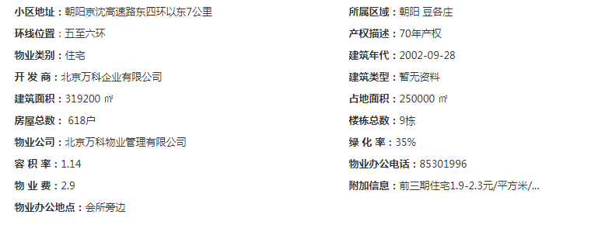
2020-10-01 | 2 | -- | 7 | 70.76 | 67.86
2020-11-01 | 3 | 70.52
2020-12-01 | 2 | 65.2
2021-01-01 | 2 | 67.53 | 2 | 69.90 | 67.00
2021-02-01 | 3 | 66.45
2021-03-01 |  | 67.03
2021-04-01 | 2 | 0 |  | 0.00
 |  |  |  | 74.86 | 71.96

城研中心提供数据
时间 | 样本数量 | 不含供暖费平均租金单价 | 样本数量 | 租金平均单价（元/平方米·月）
2020-04-01 |  | -- | 0 | 55.01 | 52.11
2020-05-01 |  | 54.238230999
2020-06-01 |  | 49.979347377
2020-07-01 |  | -- | 0 | 59.17 | 56.27
2020-08-01 |  | 56.274564294
2020-09-01 |  | 56.274564294
2020-10-01 |  | 53.716344644 | 0 | 56.65 | 53.75
2020-11-01 |  | 50.69807495
2020-12-01 |  | 56.829338724 |  |  |  |  | 0.74031525514
2021-01-01 |  | 56.356640367 |  | 59.26 | 56.36 |  | 0.25968474486
2021-02-01 |  | --
2021-03-01 |  | 56.356640367
2021-04-01 |  | 52.328603776 | 0 | 55.23 | 52.33
 |  |  |  | 57.06 | 54.16

市场调查数据
...

朝丰家园
 |  |  | 12
朝丰家园
样本数量 | 估价机构样本小区数据 | 样本数量 | 租金平均单价（元/平方米·月）
1 | —— | 5 | 71.55 | 71.05
2 | 71.29
3 | 70.8 |  |  |  |  | 平均月租金 | 权重 | 结论
1 | 67.77 | 2 | 68.07 | 67.57 | 中指 | 69.61 |  | 61.35
1 | 68.02 |  |  |  | 城研中心 | 57.89 |  |  | 物业费 | 0.5
1 | 66.91 |  |  |  | 市场数据 | 56.56
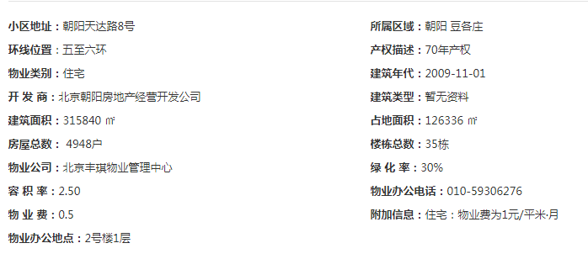
2 | 70.99 | 6 | 72.05 | 71.55
3 | 70.55
2 | 73.11
2 | 67.11 | 4 | 66.75 | 66.25
3 | 66.01
 | 65.64
2 | 0 |  | 0.00
 |  |  | 69.61 | 69.11
...
样本数量 | 不含供暖费平均租金单价 | 样本数量 | 租金平均单价（元/平方米·月）
 | —— | 0 | 59.36 | 58.86
 | 59.440874282
 | 58.2731258
 | 57.912740467 | 0 | 57.84 | 57.34
 | 61.193137263
 | 52.914175638
 | 57.963425967 | 0 | 57.38 | 56.88
 | 53.897328258
 | 58.777172128
 | 54.120598346 |  | 60.26 | 59.76 |  | 1.202452928
 | 62.748613368
 | 62.419682226
 | 54.132201312 | 0 | 54.63 | 54.13
 |  |  | 57.89 | 57.39
...

城研数据
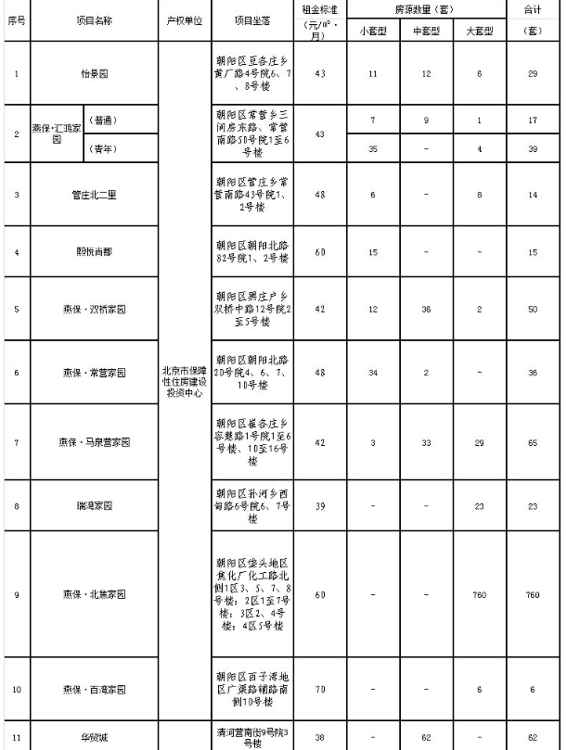
月份 | 监测租金
May | 54.238230999 | 5 | 87
June | 49.979347377 | 6
August | 53.624605782 | 8
September | 56.274564294 | 9
October | 51.578295853 | 10
November | 53.716344644 | 11
December | 50.69807495 | 12
January | 56.829338724 | 1
March | 56.356640367 | 3
April | 52.328603776 | 4
April | 59.259165329 | 4
May | 59.440874282 | 5 | 80
June | 58.2731258 | 6
July | 57.912740467 | 7
August | 61.193137263 | 8
September | 52.914175638 | 9
October | 57.963425967 | 10
November | 53.897328258 | 11
December | 58.777172128 | 12
January | 54.120598346 | 1
February | 62.748613368 | 2
March | 62.419682226 | 3
April | 54.132201312 | 4 | 87
April | 67.376256232
May | 68.653389932
June | 65.49939463
July | 62.143607768
August | 67.737842669
September | 65.05116574
October | 65.65574223
November | 71.112077088
December | 58.140432878 |  | 105
January | 68.384679405
February | 69.011511275
March | 73.146931566
April | 69.014136767
...
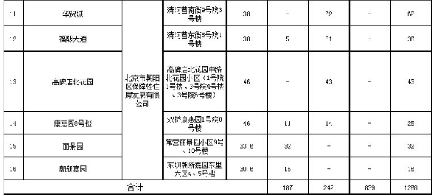
月份 | 监测租金
 |  |  | 90
...
月份 | 监测租金
 |  |  | 84
...
月份 | 监测租金
 |  |  | 99
...

位置图（中指）
